Parametre
Ligne vide pour les gens inscrive si pas dans liste
Spécialité

Médecine générale
Anesthésie
Angiologie
Biologie
Cancérologie
Cardiologie
Chirurgie cardiovasculaire
Chirurgie générale
Chirurgie maxillo faciale
Chirurgie orthopédie
Chirurgie plastique
Chirurgie urologie
Chirurgie viscérale
Dermatologie
Endocrinologie
Gastro entérologie
Gériatrie
Gynécologie obstétrique
Médecine interne
Médecine physique
Neurologie
Ophtalmologie
ORL
Pédiatrie
Pneumologie
Psychiatrie
Radiologie
Radiothérapie
Rhumatologie
Stomatologie
Urologie

Aide
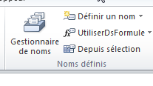
 |  | Donnée un noms a la zone
 |  |  |  |  | Menu deroulant
Créer un onglet parametre |  | Selectionner la zone |  | ( sans le titre dans onglet paramètre)
 |  |  |  |  | Selectionner la zone
Tu pourras ensuite le masquer |  | Formules | Definir un nom
 |  |  |  |  | Données Validation des données

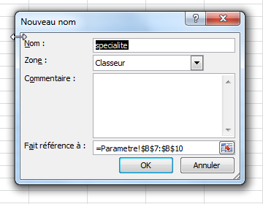
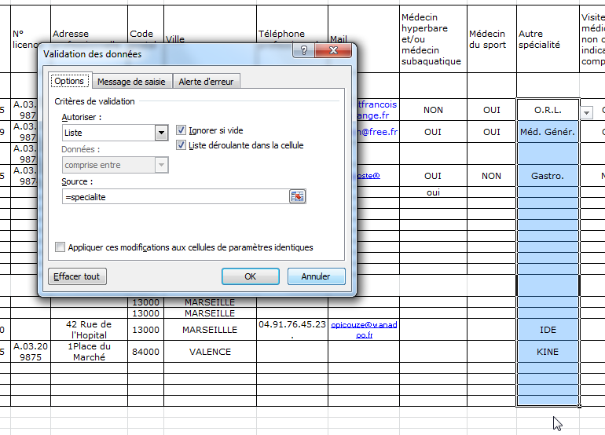

Choisir liste

= "Noms de la liste"

 | Une fois créer on peut modifier la zone en allant dans Gestionnaire des noms

